практ 1
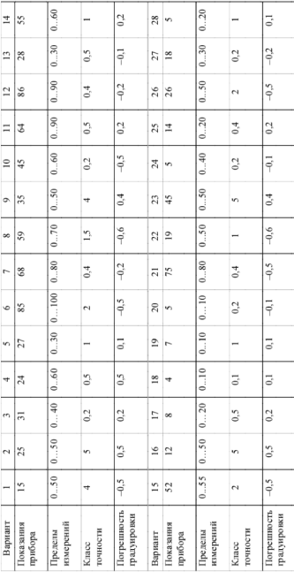
 |  | Вариант 12

 |  | Решение:
 |  | delta = | 0.36
 |  | x1= | 88.64
 |  | x2= | 89.36

 |  | X1 = | 88.44
 |  | X2 = | 89.16

 |  | Ответ:
 |  | X1 <= X <= X2
 |  | 88,44 <= X <= 89,16

показание прибора | 89
пределы измерений | 90
класс точности | 0.4
погрешность градуировки | -0.2

прак 2
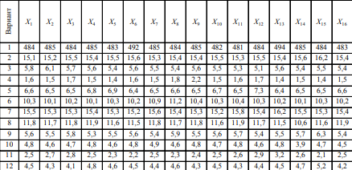
 |  |  | x1 | x2 | x3 | x4 | x5 | x6 | x7 | x8 | x9 | x10 | x11 | x12 | x13 | x14 | x15 | x16
 |  |  | 4.5 | 4.3 | 4.1 | 4.8 | 4.6 | 4.5 | 4.4 | 4.6 | 4.3 | 4.5 | 4.3 | 4.4 | 4.5 | 4.7 | 5.2 | 4.2

 |  |  |  | Решение: |  |  |  | по возрастанию
 |  |  |  | X= | 4.49375 |  |  | 4.1
 |  |  |  | Sx= | 0.26196373795 |  |  | 4.2
 |  |  |  | Кд= | 0.36363636364 |  |  | 4.3
 |  |  |  | Delta= | 0.023814885268 |  |  | 4.4
 |  |  |  | Ответ: |  |  |  | 4.5
 |  |  |  | 4,49375+-0,02381 |  |  |  | 4.6
 |  |  |  |  |  |  |  | 4.7
 | (xi-X)^2 |  |  |  |  |  |  | 4.8
x1 | 3.90625E-05 | Сумма | 1.029375 |  |  |  |  | 5.2
x2 | 0.0375390625
x3 | 0.1550390625
x4 | 0.0937890625
x5 | 0.0112890625
x6 | 3.90625E-05
x7 | 0.0087890625
x8 | 0.0112890625
x9 | 0.0375390625
x10 | 3.90625E-05
x11 | 0.0375390625
x12 | 0.0087890625
x13 | 3.90625E-05
x14 | 0.0425390625
x15 | 0.4987890625
x16 | 0.0862890625

